Ток в мощность
Расчет величин мощности по известным значениям токов. Расчет величин токов по известным значениям мощности.
Трёхфазная цепь
$$P=\sqrt{3}×U_{л}×I×cosφ$$
где $S$- мощность, кВт
$U_{л}$- линейное напряжение, межфазное напряжение, В
$I$- ток, А
$cosφ−$коэффициент мощности
$$\cos{φ}$$
Ток, А | Напряжение, В |  | Мощность, кВт | Полная мощность кВА | Напряжения
160 | 380 | 0.944 | 99.41 | 105.31 | 220
16.09 | 380 | 0.944 | 10 | 10.59 | 380
Номинал автоматического выключателя 20 А
Однофазная цепь |  |  |  |  | 6,000
$$P=U_{ф}×I×cosφ$$
где $P$- мощность, кВт
$U_{ф}$- фазное напряжение, В
$I$- ток, А
$cosφ−$коэффициент мощности
 |  |  |  |  | 10,000
$$\cos{φ}$$
Ток, А | Напряжение, В |  | Мощность, кВт | Полная мощность кВА | 35,000
1 | 220 | 0.944 | 0.21 | 0.22 | 110,000
48.15 | 220 | 0.944 | 10 | 10.59 | 220,000
Номинал автоматического выключателя 50 А
Примечание:
1. Для трефазной сети введено допущение, что нагрузка симметрична по фазам т.е. Ia=Ib=Ic
2. Формула расчета токов не приведены. Их без труда можно вывести из формул для расчета мощностей.
3. Вводить свои данные нужно в ячеки с желтой заливкой
4. Номинал автоматического выключателя приведен для расчетов в которых изначально заданна мощность, а не ток.

Определение падения напряжения
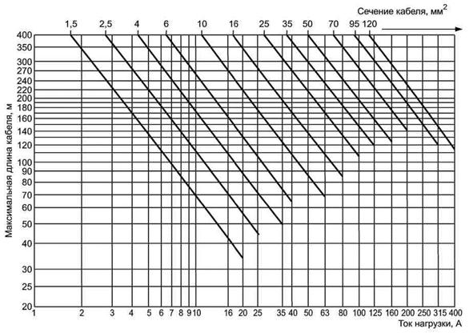
ГОСТ 50571.16-2007
ЭЛЕКТРОУСТАНОВКИ НИЗКОВОЛЬТНЫЕ
Часть 6
ИСПЫТАНИЯ
Приложение Е (справочное)
Определение значения падения напряжения
Примечания
1 Максимальная длина кабеля с падением напряжения 4 % обеспечивается при номинальном напряжении 400 В, трехфазной системе электропроводки кабелей с поливинилхлоридной изоляцией и медными жилами и температуре нагрева изоляции 55 °С.
2 При однофазной системе электропроводки и номинальном напряжении 230 В максимальную длину кабеля делят на два.
3 При кабелях с алюминиевыми жилами максимальную длину кабеля делят на 1,6.
4 Данную ориентировочную схему не применяют при длительно допустимых токах для проводников.
Рисунок Е.1 - Ориентировочная схема определения значения падения напряжения, %, в электропроводах

Коэффициен мощности
$$\operatorname{tg}{φ}$$
$$\cos{φ}$$
$φ$ °
ПРИКАЗ Министерства промышленности и энергетики от 22 февраля 2007 г. N 49 О ПОРЯДКЕ РАСЧЕТА ЗНАЧЕНИЙ СООТНОШЕНИЯ ПОТРЕБЛЕНИЯ АКТИВНОЙ И РЕАКТИВНОЙ МОЩНОСТИ ДЛЯ ОТДЕЛЬНЫХ ЭНЕРГОПРИНИМАЮЩИХ УСТРОЙСТВ
ПРЕДЕЛЬНЫЕ ЗНАЧЕНИЯ КОЭФФИЦИЕНТА РЕАКТИВНОЙ МОЩНОСТИ
№п.п. | кВ
1 | 0.4 | 0.35 | 0.944 | 19.3
2 | 6(20) | 0.4 | 0.928 | 21.8
3 | 35(60) | 0.4 | 0.928 | 21.8
4 | 110(154) | 0.5 | 0.894 | 26.6

Коэффициент мощности, косинус фи- отношение средней мощности переменного тока к произведению действующих значений напряжения и тока.

о нас
Доброго времени суток!
Команда ЭНЕРГОСПЕЦ.РФ. Мы предстваляем широчайший спектр услуг, так или иначе связанных с электрикой и электромонтажем в Пензе и Пензенской области. Электрические испытания и измерения. Проектирование систем электроснабжения. Любые электромонтажные работы в Пензе и области как для частных так и для юридических лиц.
 freienergy@yandex.ru

